Graf č. 1
 | Graf č. 1
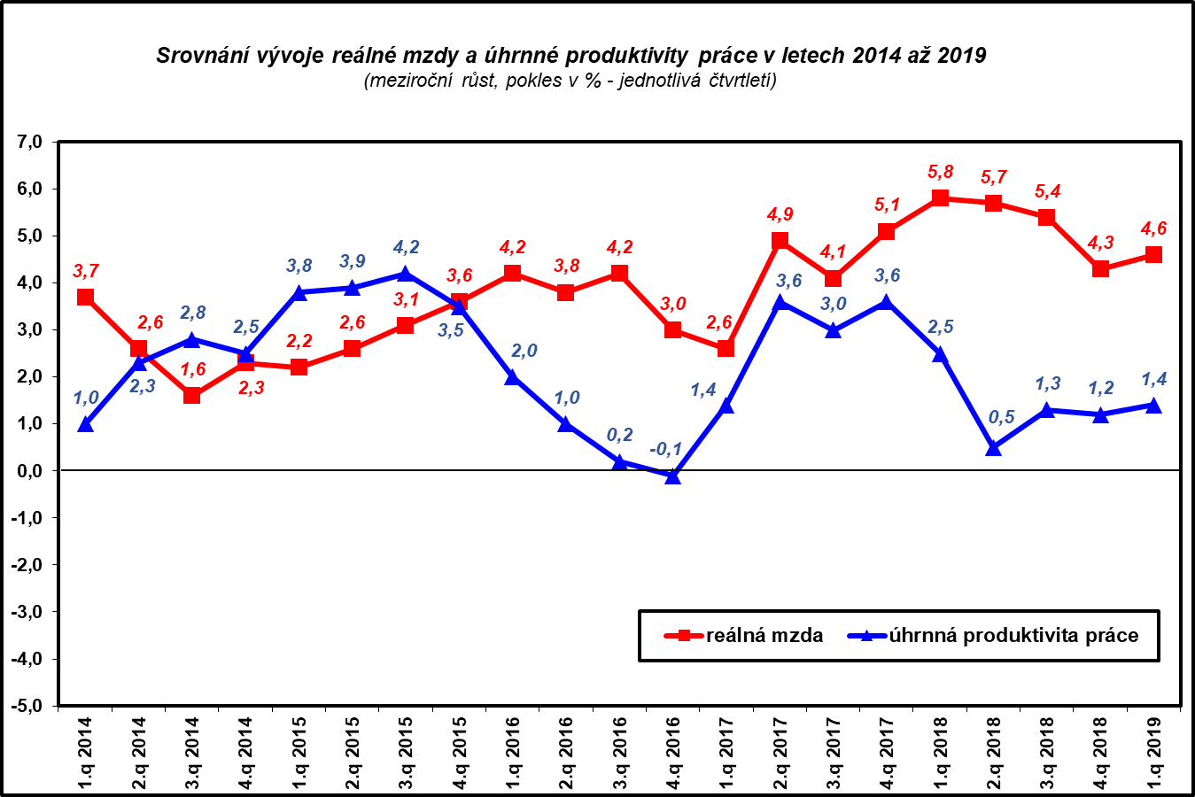

Zpracováno z údajů ČSÚ

